关系图
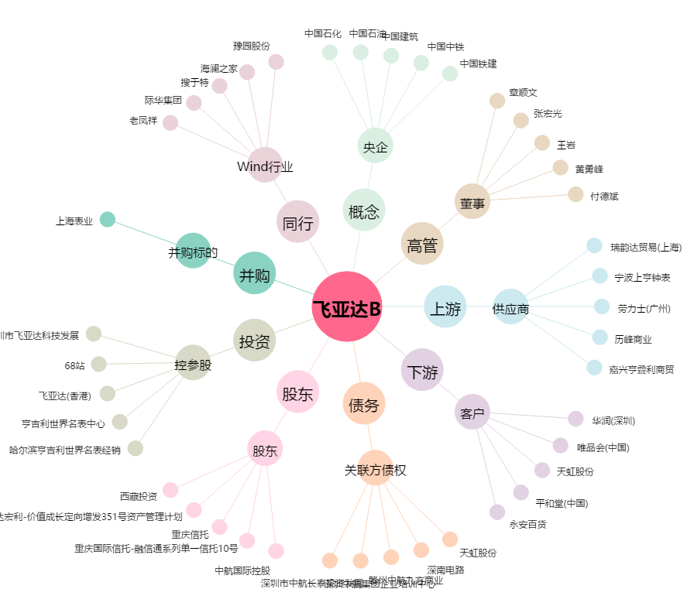
飞亚达B[200026.SZ] - 关系概览图

